关系图
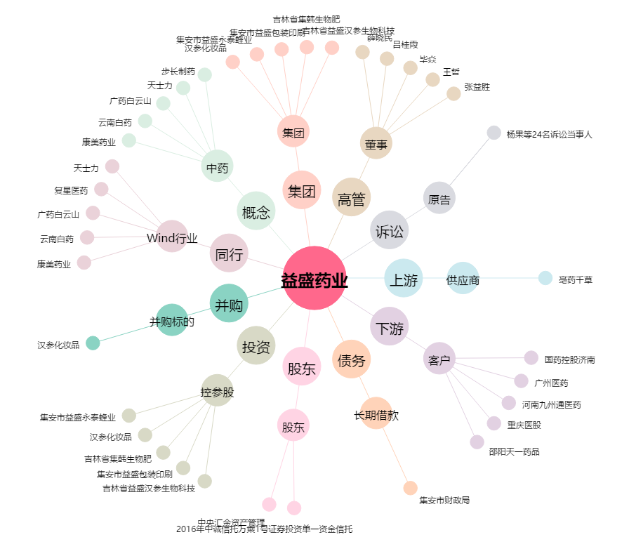
益盛药业[002566.SZ] - 关系概览图

